Sheet1
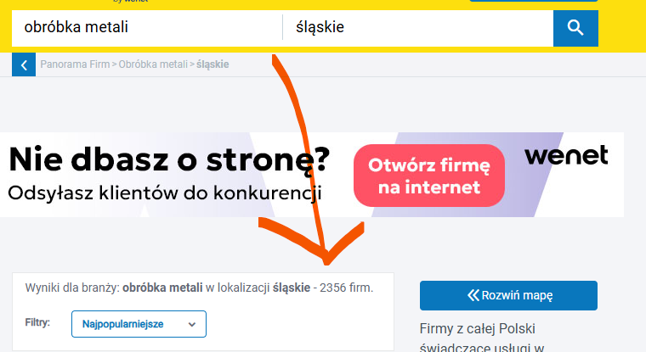
Category: | City:
obróbka metali | Dolnośląskie
 | Kujawsko-pomorskie
 | Lubelskie | Everything from screenshot:
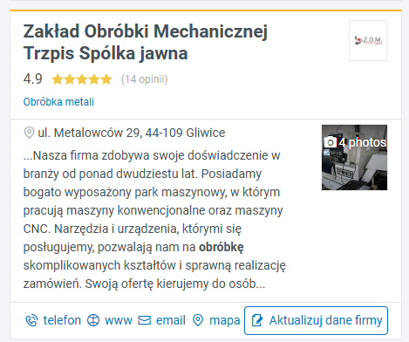
 | Lubuskie
 | Łódzkie
 | Małopolskie
 | Mazowieckie
 | Opolskie
 | Podkarpackie
 | Podlaskie
 | Pomorskie
 | Śląskie
 | Świętokrzyskie
 | Warmińsko-mazurskie
 | Wielkopolskie
 | Zachodniopomorskie

Example:
2356 records

